GUIA PARA A ESTRATIFICAÇÃO DE R
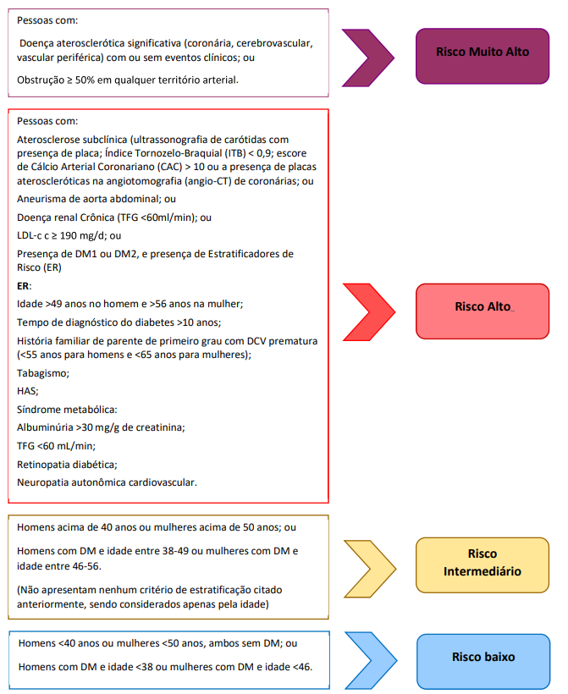

GUIA PARA ESTRATIFICAÇÃO DE RISCO | GUIA PARA CONTROLE DE DISLIPIDEMIA
